ESTORNO DE CARTÃO
 |  | PROCEDIMENTO OPERACIONAL PADRÃO |  |  |  |  |  | Controle: |  | TP- 001
 |  | (Não realizar em cartão alimentação/refeição ou mais de um cartão na mesma compra) |  |  |  |  |  | Tempo de Cíclo: |  | 2 minutos
Atividade : |  | Estorno de cartão debito/crédito |  |  |  |  |  | Periocidade |  | Segunda á Segunda
Setor: |  | Frente de caixa
Responsável : |  | Fiscais de caixa
Criado em: |  | 2025-08-01 |  | Revisado: | Débora Ribeiro |  | Número da Revisão: |  |  | 0
MATERIAIS NECESSÁRIOS DE ENTRADA
1 | Digital do fiscal - no pdv |  |  |  | 4 | Cupom Fiscal Eletronico - SAT
2 | Cartão do cliente |  |  |  | 5 | Impressora com bobina
Selecionar SITEF
Clicar novamente na opção do cartão desejado para estorno
PASSO A PASSO
Necessário ter em mãos o cupom fiscal
1 |  |  |  | 2 |  |  |  |  | 3

Selecione o MENU TEF
Selecionar Cancelamento de Transação

Digite o valor do estorno e clique em Confirmar

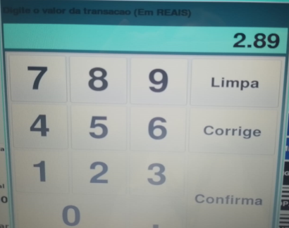
Selecionar Cancelamento do cartão a ser estornado (Debito ou Credito)
Obs: Se restar valor a pagar, clicar em dinheiro para liberar o cupom

Cliente deve Inserir o cartão que será estornado no PinPad e digitar a senha
Digitar a data da transação e clicar em Confirmar
Selecione o motivo do cancelamento
4 |  |  |  | 5 |  |  |  |  | 6

Confirmar os dados do estorno e clicar em SIM caso estiver correto

Digitar o número do documento e confirmar (localizado ao final do cupom fiscal)
OBS: Se houver erro nas informações clicar em cancelar
Sairá o cupom de Cancelamento da compra

Com a confirmação clicar em SAIR ( Sairá dois cupons de estorno sendo eles um da loja e outro do cliente)

Selecione o tipo de cartão
Em seguida recupere o cupom e realize o recebimento correto

RESULTADO ESPERADO (SAÍDAS)
1 | Estorno do valor para o cliente
2 | Ajuste correto da forma de pagamento
APROVAÇÃO
Responsável |  |  | Líder |  |  |  |  | SIM

